1. Marknad
Tabell 1.1. Antal företag med tillstånd att bedriva postbefodran den 31 december respektive år
Table 1.2. Number of post offices and other outlets 1988–2016
År | Antal företag
1993 | 2
1994 | 3
1995 | 4
1996 | 12
1997 | 105
1998 | 82
1999 | 65
2000 | 46
2001 | 40
2002 | 36
2003 | 34
2004 | 36
2005 | 36
2006 | 33
2007 | 35
2008 | 31
2009 | 33
2010 | 33
2011 | 31
2012 | 32
2013 | 32
2014 | 32
2015 | 32
2016 | 33
Källa/Source: PTS/National Post & Telecom Agency. Fotnot: Ett tillstånd omfattar inrikes brevbefordran i hela landet och gäller tills vidare.

Tabell 1.2. Postens serviceställen 1988–2016 efter typ av kontor (antal)
Table 1.2. Number of post offices and other outlets 1988–2016
År | Postkontor | Entreprenadkontor | Totalt
1988 | 2,110 | 0 | 2,110
1989 | 2,075 | 94 | 2,169
1990 | 1,934 | 123 | 2,057
1991 | 1,882 | 150 | 2,032
1992 | 1,773 | 179 | 1,952
1993 | 1,473 | 419 | 1,892
1994 | 1,341 | 537 | 1,878
1995 | 1,289 | 564 | 1,853
1996 | 1,177 | 640 | 1,817
1997 | 1,095 | 730 | 1,825
1998 | 1,020 | 781 | 1,801
1999 | 922 | 853 | 1,775
2000 | 851 | 890 | 1,741
2001 | 840 | 900 | 1,740
2002 | 433 | 1,800 | 2,233
2003 | 440 | 1,800 | 2,240
2004 | 420 | 1,818 | 2,238
2005 | 422 | 1,812 | 2,234
2006 | 382 | 1,801 | 2,183
2007 | 370 | 1,821 | 2,191
2008 | 363 | 1,853 | 2,216
2009 | 334 | 1,816 | 2,150
2010 | 308 | 1,745 | 2,053
2011 | 305 | 1,717 | 2,022
2012 | 285 | 1,698 | 1,983
2013 | 277 | 1,698 | 1,975
2014 | 274 | 1,736 | 2,010
2015 | 260 | 1,966 | 2,226
2016 | 251 | 1,652 | 1,903
Källa/Source: Posten AB. Uppgifter meddelades av Posten AB i samband med postundersökningen.

Figur 1.1. Antal företag med tillstånd att bedriva postbefodran den 31 december respektive år
Table 1.1. Number of enterprises with permission to deliver post on December 31 resp. year
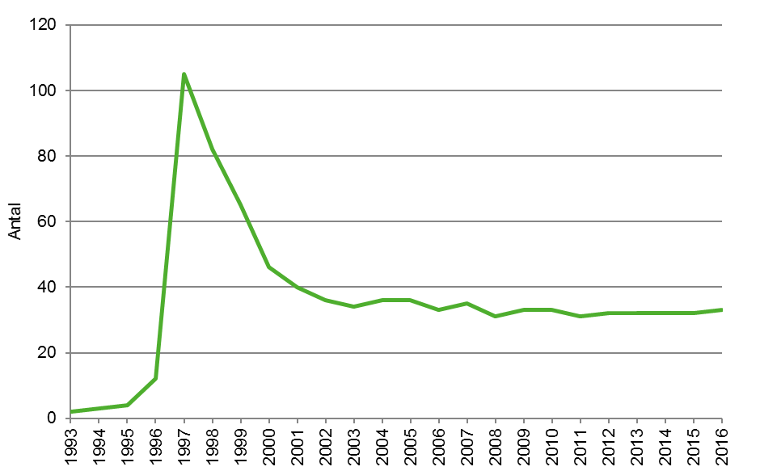

Källa/Source: PTS/National Post & Telecom Agency. Fotnot: Ett tillstånd omfattar inrikes brevbefordran i hela landet och gäller tills vidare.

Figur 1.2. Postens serviceställen 1988–2016 efter typ av kontor (antal)
Figure 1.2. Number of post offices and other outlets 1988­–2016
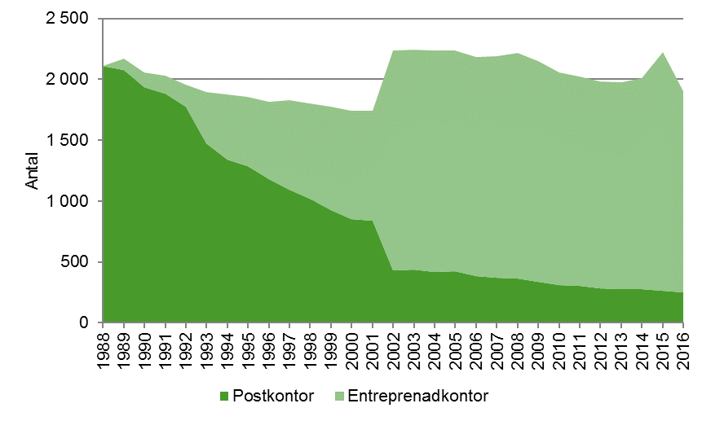

Källa/Source: Posten AB. Uppgifter meddelades av Posten AB i samband med postundersökningen.

Figur 1.3. Världsmarknaden för posttjänster 2001, 2014 och 2015 per typ av tjänst (%)
Figure 1.3. World postal market 2001, 2014 and 2015 by type of service (%)

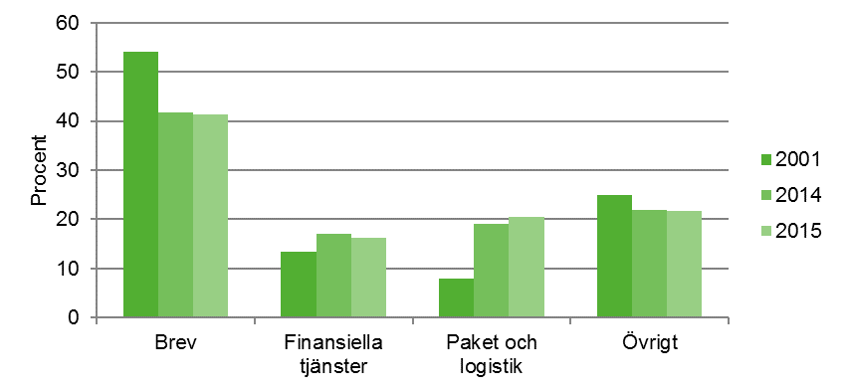

Källa/Source: Egen bearbetning av uppgifter från Universal Postal Union, Development of postal services in 2015 , postal consumption sida 15, från:
http://news.upu.int/insight/backgrounders/key-figures/

2. Operatörer och infrastuktur
Tabell 2.1. Antal företag med postverksamhet 2016 efter verksamhetsområde och storleksklass enligt företagsregistret (FDB)
Table 2.1. Number of enterprises with postal services 2016 by activity and size-class according to the business register
Storleksklass (anställda) | Postbefordran | Bud- och kurir-verksamhet | Tidnings-distribution | Totalt
0 | 14 | 200 | 5 | 219
1–4 | 15 | 76 | 2 | 93
5–9 | 3 | 19 | 1 | 23
10–19 | 6 | 7 | – | 13
20–49 | 2 | 3 | 1 | 6
50–99 | – | – | – | 0
100–199 | 1 | – | – | 1
200–499 | – | – | 2 | 2
500–999 | 2 | 1 | – | 3
1000–1499 | 1 | – | 3 | 4
1500–1999 | – | – | 2 | 2
2000–2999 | – | – | – | 0
3000–3999 | – | – | – | 0
4000–4999 | – | – | – | 0
5000–9999 | – | – | – | 0
10000– | 1 | – | – | 1
Totalt | 45 | 306 | 16 | 367
– Uppgift saknas
Källa/Source: SCB Företagsregistret.

Tabell 2.2. Antal företag med postverksamhet 1995–2016
Table 2.2: Number of enterprises with postal services 1995–2016
År | Postbefordran | Bud- och kurir-verksamhet | Tidnings-distribution | Totalt
1995 | 3 | .. | .. | ..
1996 | 29 | 102 | 9 | 140
1997 | 77 | 120 | 14 | 211
1998 | 74 | 133 | 13 | 220
1999 | 54 | 131 | 19 | 204
2000 | 55 | 190 | 21 | 266
2001 | 39 | 182 | 22 | 243
2002 | 39 | 203 | 21 | 263
2003 | 31 | 203 | 24 | 258
2004 | 31 | 189 | 17 | 237
2005 | 34 | 208 | 24 | 266
2006 | 34 | 213 | 24 | 271
2007 | 33 | 271 | 20 | 324
2008 | 35 | 267 | 18 | 320
2009 | 36 | 273 | 20 | 329
2010 | 38 | 269 | 19 | 326
2011 | 35 | 294 | 19 | 348
2012 | 39 | 272 | 22 | 333
2013 | 42 | 285 | 20 | 347
2014 | 41 | 298 | 23 | 362
2015 | 44 | 276 | 22 | 342
2016 | 45 | 306 | 16 | 367
. . Uppgift ej tillgänglig eller alltför osäker för att redovisas

Figur 2.1. Antal företag som bedrev postverksamhet åren 1995–2016, Index 1996=100.
Figure 2.1. Number of enterprises with postal services 1995–2016, Index 1996=100.
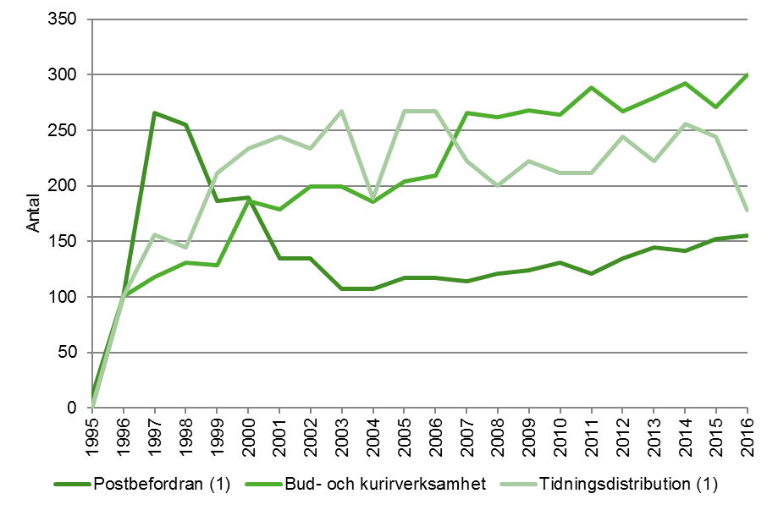

(1) Observera att relativt små förändringar i antalet företag inom postbefordran samt tidningsdistribution innebär en relativt stor procentuell förändring, eftersom det totala antalet företag verksamma inom dessa områden är lågt

Figur 2.2. Geografisk spridning av tjänster 2016, andel företag per geografisk marknad av totalt antal svarande företag (%).
Figure 2.2. Geographical distribution of services 2016, number of enterprises per geographical market share of total responding enterprises (%).
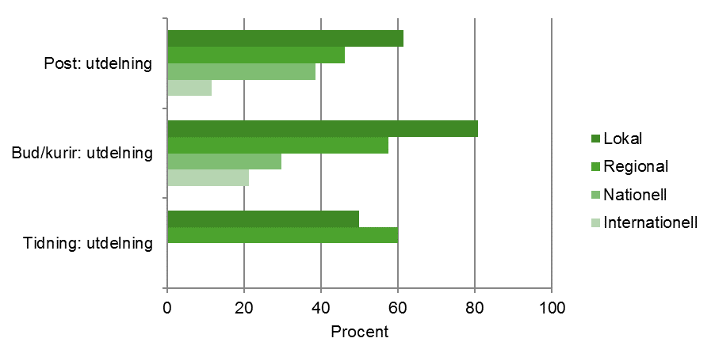

Anm: Uppgifterna baseras på totalt antal svarande företag fördelat på lokal-, regional-, nationell-, och internationell marknad.

3. Sysselsättning
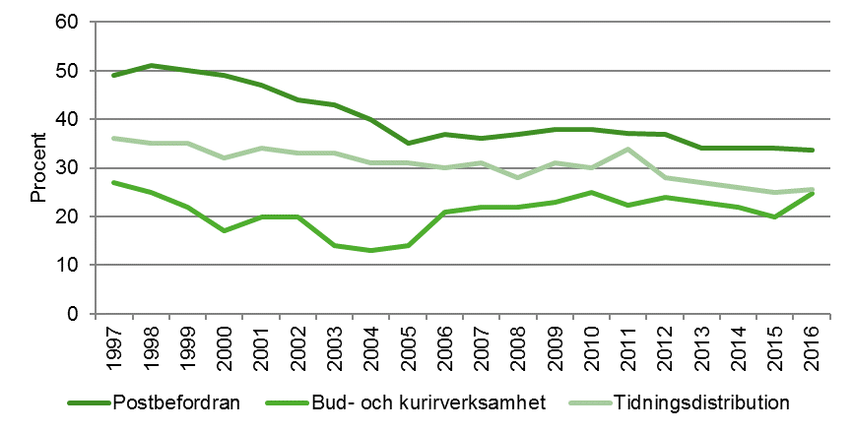
Tabell 3.1. Antal årsanställda med postverksamhet 1995–2016
Table 3.1. Number of employees with postal services 1995–2016
År | Postbefordran | Bud- och kurir-verksamhet (1) | Tidnings-distribution | Totalt
1995 | 42,820 | .. | .. | ..
1996 | 41,246 | 329 | 6,636 | 48,211
1997 | 39,388 | 307 | 7,374 | 47,069
1998 | 39,291 | 383 | 7,438 | 47,112
1999 | 38,855 | 423 | 7,624 | 46,902
2000 | 39,455 | 617 | 6,702 | 46,774
2001 | 36,610 | 604 | 6,831 | 44,045
2002 | 37,091 | 664 | 7,107 | 44,862
2003 | 34,539 | 615 | 6,655 | 41,809
2004 | 33,257 | 692 | 6,805 | 40,754
2005 | 32,171 | 592 | 6,696 | 39,459
2006 | 31,268 | 625 | 6,305 | 38,198
2007 | 29,302 | 757 | 6,196 | 36,255
2008 | 28,765 | 632 | 6,165 | 35,562
2009 | 26,689 | 1,240 | 5,935 | 33,864
2010 | 25,776 | 1,306 | 5,959 | 33,041
2011 | 24,654 | 1,456 | 6,215 | 32,325
2012 | 23,736 | 1,317 | 5,658 | 30,711
2013 | 23,566 | 1,329 | 5,200 | 30,095
2014 | 22,581 | 1,227 | 5,146 | 28,954
2015 | 22,600 | 1,221 | 4,867 | 28,688
2016 | 21,445 | 1,186 | 4,927 | 27,558
. . Uppgift ej tillgänglig eller alltför osäker för att redovisas
(1) Ett större företag som ändrat bransch till bud och kurir har tillkommit till undersökningen 2009.
(2) I Postverksamhet 2014 reviderades 2013 års uppgifter i bud- och kurirverksamhet.

Tabell 3.2. Andel män av totalt antal sysselsatta 1997–2016 (%)
Table 3.2. Share of men of total persons employed 1997–2016 (%)
År | Postbefordran | Bud- och kurirverksamhet | Tidningsdistribution | Totalt
1997 | 51 | 73 | 64 | 52
1998 | 49 | 75 | 65 | 52
1999 | 50 | 78 | 65 | 53
2000 | 51 | 83 | 68 | 54
2001 | 53 | 80 | 66 | 56
2002 | 56 | 80 | 67 | 59
2003 | 57 | 86 | 67 | 60
2004 | 60 | 87 | 69 | 63
2005 | 65 | 86 | 69 | 67
2006 | 63 | 79 | 70 | 65
2007 | 64 | 78 | 69 | 66
2008 | 63 | 78 | 72 | 66
2009 | 62 | 77 | 69 | 65
2010 | 62 | 75 | 70 | 65
2011 | 63 | 78 | 66 | 64
2012 | 63 | 76 | 72 | 67
2013 | 66 | 77 | 73 | 69
2014 | 66 | 78 | 74 | 69
2015 | 66 | 80 | 75 | 69
2016 | 66 | 75 | 74 | 69

Tabell 3.3. Andel kvinnor av totalt antal sysselsatta 1997–2016 (%)
Table 3.3. Share of women of total persons employed 1997–2016 (%)
År | Postbefordran | Bud- och kurirverksamhet | Tidningsdistribution | Totalt
1997 | 49 | 27 | 36 | 48
1998 | 51 | 25 | 35 | 48
1999 | 50 | 22 | 35 | 47
2000 | 49 | 17 | 32 | 46
2001 | 47 | 20 | 34 | 44
2002 | 44 | 20 | 33 | 41
2003 | 43 | 14 | 33 | 40
2004 | 40 | 13 | 31 | 37
2005 | 35 | 14 | 31 | 33
2006 | 37 | 21 | 30 | 35
2007 | 36 | 22 | 31 | 34
2008 | 37 | 22 | 28 | 34
2009 | 38 | 23 | 31 | 35
2010 | 38 | 25 | 30 | 35
2011 | 37 | 22 | 34 | 36
2012 | 37 | 24 | 28 | 33
2013 | 34 | 23 | 27 | 31
2014 | 34 | 22 | 26 | 31
2015 | 34 | 20 | 25 | 31
2016 | 34 | 25 | 26 | 31

Figur 3.1. Antal årsanställda efter typ av postverksamhet åren 1995–2016, Index 1996=100
Figure 3.1. Number of employees by type of postal service 1995–2016, Index 1996=100
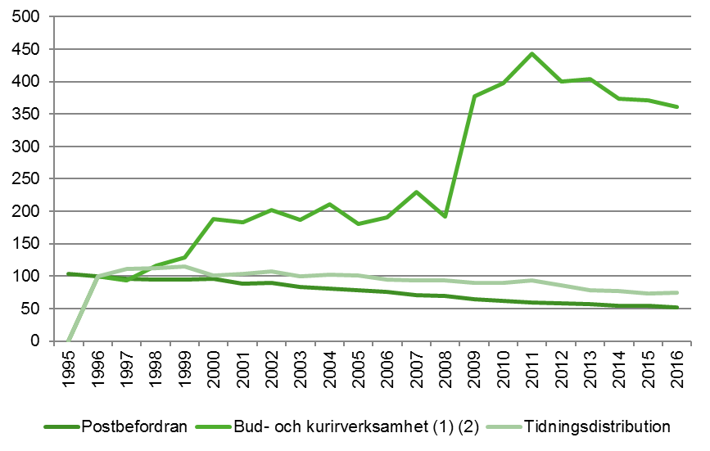

(1) Ett större företag som ändrat bransch till bud och kurir har tillkommit till undersökningen 2009.
(2) I Postverksamhet 2014 reviderades 2013 års uppgifter avseende bud- och kurirverksamhet.

Figur 3.2. Andel av totalt antal årspersoner sysselsatta i postverksamhet 2016
Figure 3.2. Share of employees by type of postal service 2016 (%)
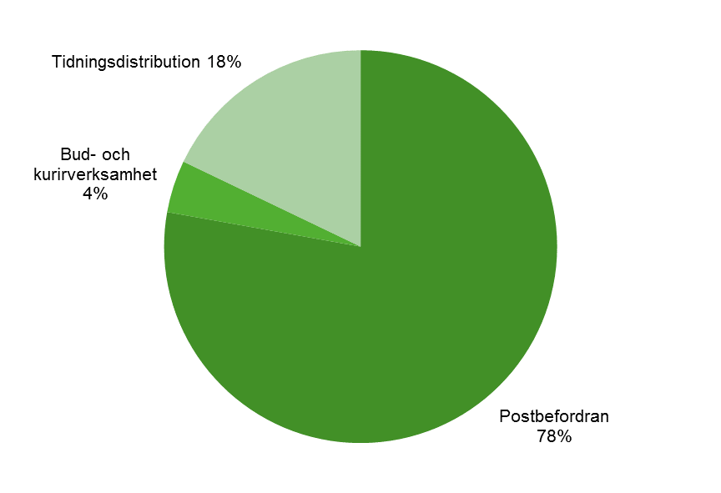

Figur 3.3. Andel män av totalt antal sysselsatta åren 1997–2016 (%)
Figure 3.3. Share of men of total persons employed 1997–2016 (%)
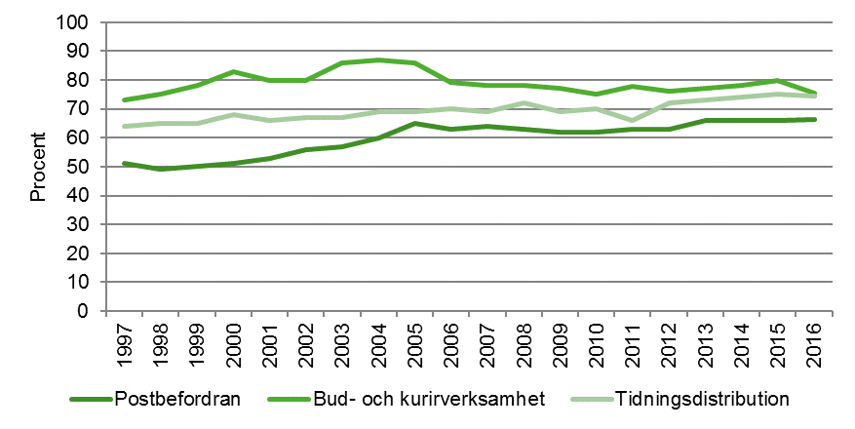

Figur 3.4. Andel kvinnor av totalt antal sysselsatta åren 1997–2016 (%)
Figure 3.4. Share of women of total persons employed 1997–2016 (%)

4. Ekonomi
Tabell 4.1. Rörelseintäkter, kostnader och resultat 2016, tusentals kr
Table 4.1. Operating income, costs and results 2016, thousands SEK.
 | Rörelseintäkter | Rörelsekostnader | Rörelseresultat
Postbefordran | 24,075,957 | 22,719,403 | 1,356,554
Bud- och kurirverksamhet | 2,394,232 | 2,296,255 | 97,977
Tidningsdistribution | 4,056,053 | 4,032,750 | 23,303
Totalt | 30,526,242 | 29,048,408 | 1,477,834

Tabell 4.2. Rörelseintäkter avseende företag med postverksamhet 1995–2016, tusentals kr
Table 4.2. Operating income for companies with postal services 1995–2016, thousands SEK
År | Postbefordran (1) | Bud- och kurir-verksamhet (2) | Tidnings-distribution | Totalt
1995 | 20,077,753 | .. | .. | ..
1996 | 18,361,525 | 228,609 | 2,513,225 | 21,103,359
1997 | 19,530,078 | 177,934 | 2,862,483 | 22,570,495
1998 | 21,532,722 | 262,141 | 2,939,032 | 24,733,895
1999 | 18,835,907 | 315,234 | 3,213,152 | 22,364,293
2000 | 18,541,501 | 439,995 | 3,515,842 | 22,497,338
2001 | 17,951,805 | 449,876 | 3,348,209 | 21,749,890
2002 | 18,325,355 | 391,600 | 3,323,975 | 22,040,930
2003 | 20,066,897 | 454,306 | 3,424,998 | 23,946,201
2004 | 19,460,272 | 469,395 | 3,023,751 | 22,953,418
2005 | 21,188,585 | 476,905 | 3,132,488 | 24,797,978
2006 | 21,752,948 | 513,918 | 3,716,787 | 25,983,653
2007 | 23,549,194 | 673,185 | 3,844,858 | 28,067,237
2008 | 23,562,094 | 555,118 | 3,909,591 | 28,026,803
2009 | 24,755,358 | 1,685,813 | 4,099,553 | 30,540,724
2010 | 23,367,355 | 1,747,473 | 4,164,093 | 29,278,921
2011 | 22,173,911 | 1,898,610 | 4,721,109 | 28,793,630
2012 | 21,994,089 | 1,881,862 | 4,586,729 | 28,462,680
2013 | 21,895,089 | 1,915,869 | 4,616,832 | 28,427,790
2014 | 23,284,340 | 2,148,111 | 4,591,947 | 30,024,398
2015 | 22,431,318 | 2,199,505 | 4,400,587 | 29,031,410
2016 | 24,075,957 | 2,394,232 | 4,056,053 | 30,526,242
. . Uppgift ej tillgänglig eller alltför osäker för att redovisas
(1) På grund av omorganisation inom Posten AB har intäkter relaterat till verksamhet som tidigare utförts inom Poståkeriet tillkommit 2009.
(2) Ett större företag som ändrat bransch till bud och kurir har tillkommit till undersökningen 2009.

Tabell 4.3. Rörelsekostnader avseende företag med postverksamhet 1995–2016, tusentals kr
Table 4.3. Operating costs for companies with postal services 1995–2016, thousands SEK
År | Postbefordran (1) | Bud- och kurir-verksamhet (2) | Tidnings-distribution | Totalt
1995 | 19,479,466 | .. | .. | ..
1996 | 18,368,407 | 212,689 | 2,443,301 | 21,024,397
1997 | 18,712,513 | 171,366 | 2,773,219 | 21,657,098
1998 | 20,518,520 | 237,130 | 2,844,084 | 23,599,734
1999 | 23,235,958 | 291,162 | 3,106,756 | 26,633,876
2000 | 19,716,655 | 398,488 | 3,379,024 | 23,494,167
2001 | 19,641,178 | 396,913 | 3,129,727 | 23,167,818
2002 | 19,022,990 | 363,076 | 3,294,667 | 22,680,733
2003 | 20,895,922 | 414,320 | 3,380,739 | 24,690,981
2004 | 20,436,104 | 439,271 | 2,968,961 | 23,844,336
2005 | 20,669,307 | 436,718 | 3,060,972 | 24,166,997
2006 | 21,013,040 | 459,663 | 3,648,924 | 25,121,627
2007 | 21,820,132 | 595,634 | 3,784,379 | 26,200,145
2008 | 22,310,612 | 493,098 | 3,836,786 | 26,640,496
2009 | 23,681,165 | 1,618,240 | 3,987,223 | 29,286,628
2010 | 22,644,285 | 1,672,867 | 4,064,563 | 28,381,715
2011 | 22,352,715 | 1,888,433 | 4,588,719 | 28,829,867
2012 | 21,977,151 | 1,778,268 | 4,459,610 | 28,215,029
2013 | 22,964,412 | 1,906,494 | 4,507,244 | 29,378,150
2014 | 23,186,962 | 2,055,397 | 4,450,896 | 29,693,255
2015 | 21,678,178 | 2,128,710 | 4,210,226 | 28,017,114
2016 | 22,719,403 | 2,296,255 | 4,032,750 | 29,048,408
. . Uppgift ej tillgänglig eller alltför osäker för att redovisas
(1) Extraordinärt stora kostnader inom postbefordran 1999 pga. Postens avsättning för förlust vid avveckling av kassaservice samt kontorsnätet i egen regi. På grund av omorganisation inom Posten AB har kostnader relaterat till verksamhet som tidigare utförts inom Poståkeriet tillkommit 2009.
(2) Ett större företag som ändrat bransch till bud och kurir har tillkommit till undersökningen 2009.

Figur 4.1. Rörelseintäkter, kostnader och resultat 2016, miljoner kr
Figure 4.1. Operating income, costs and results 2016, million SEK.
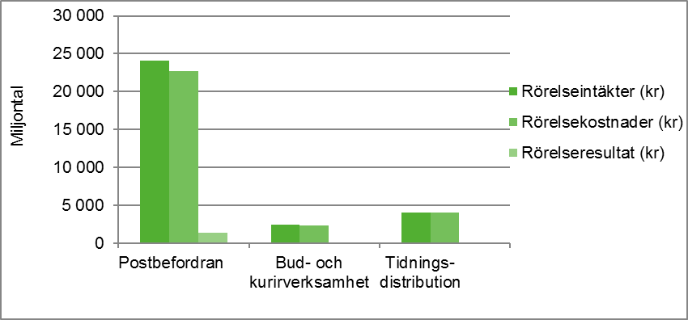

Figur 4.2. Rörelseintäkter och kostnader för företag med huvudverksamhet inom postbefordran åren 1995–2016, miljoner kr
Figure 4.2. Operating income and costs for companies with main business in postal services 1995–2016, million SEK.
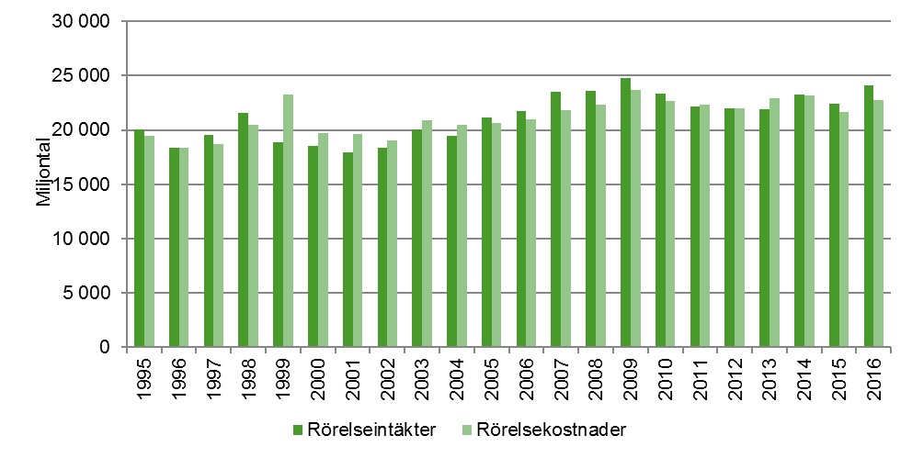

Anm.: Extraordinärt stora kostnader 1999 på grund av Postens avsättning för förlust vid avveckling av kassaservice samt kontorsnätet i egen regi.
På grund av omorganisation inom Posten AB har intäkter och kostnader relaterat till verksamhet som tidigare utförts inom Poståkeriet tillkommit 2009.

Figur 4.3. Rörelseintäkter och kostnader för företag med huvudverksamhet inom bud- och kurirverksamhet åren 1996–2016, miljoner kr
Figure 4.3. Operating income and costs for companies with main business in delivery and courier services 1996–2016, million SEK.
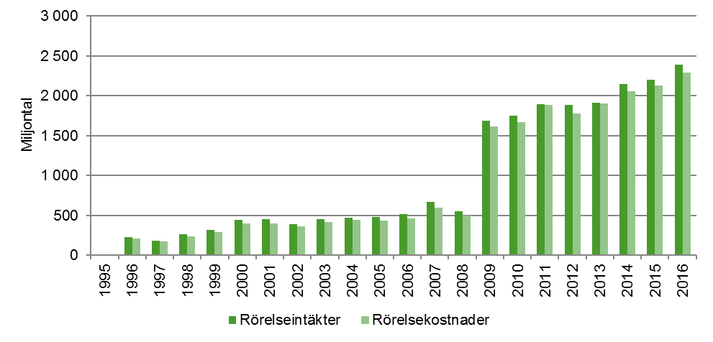

Anm.: Ett större företag som ändrat bransch till bud och kurir har tillkommit till undersökningen 2009.

Figur 4.4. Rörelseintäkter och kostnader för företag med huvudverksamhet inom tidningsdistribution åren 1996–2016, miljoner kr
Figure 4.4. Operating income and costs for companies with main business in distribution of newspapers 1996–2016, million SEK.
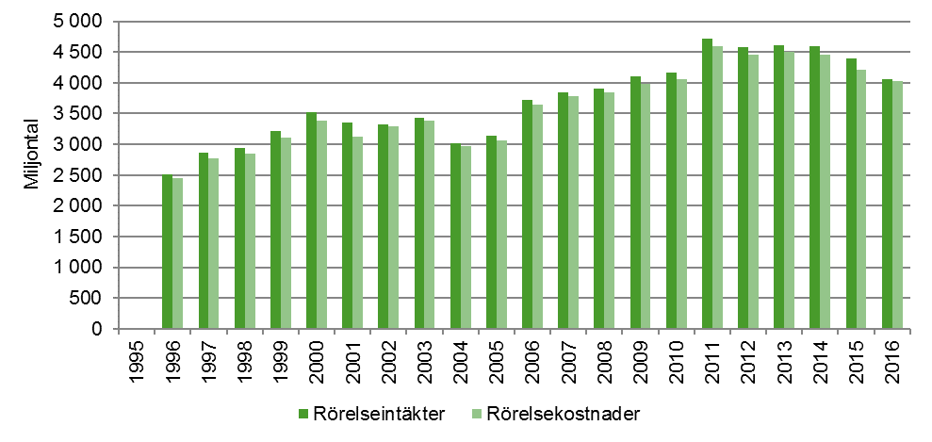

Figur 4.5. Rörelseresultat som andel av rörelsens intäkter åren 1995–2016 (%)
Figure 4.5. Operating results as a share of operating income 1995–2016 (%)
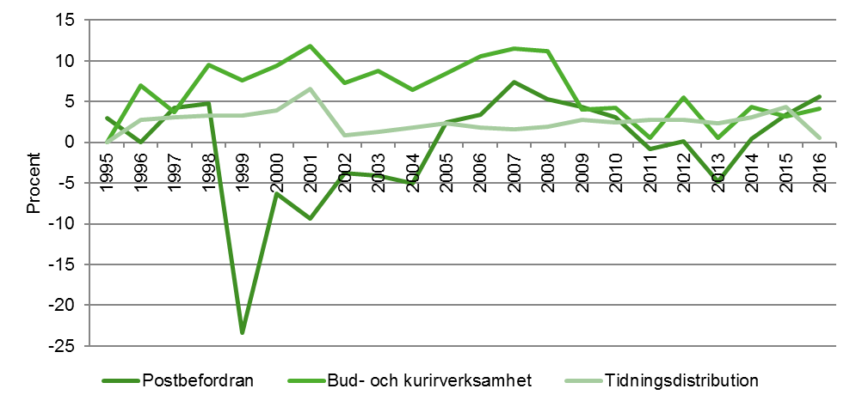

Anm.: Postbefordran har extraordinärt stora kostnader 1999 på grund av Postens avsättning för förlust vid avveckling av kassaservice samt kontorsnätet i egen regi.
Vinstmarginal exklusive dessa var -1,6 procent. På grund av omorganisation inom Posten AB har intäkter och kostnader relaterat till verksamhet som tidigare utförts inom Poståkeriet tillkommit 2009.
Inom Bud- och kurirverksamhet har ett större företag tillkommit till undersökningen 2009.

5. Trafikvolym
Tabell 5.1. Trafikvolym avseende företag med postverksamhet 2016, tusentals försändelser
Table 5.1. Traffic volume for companies with main business in postal services 2016, thousand postal items
Posttrafik |  |  | Försändelser i tusental
Brev, adresserade tidningar och reklam |  |  | 2,243,371 | k
Paket |  |  | 82,345 | k
Oadresserad reklam och gruppreklam |  |  | 2,631,265
Bud- och kurirtjänster |  |  | 620
Tidningsutbärning |  |  | 1,146,739
Andra försändelser |  |  | 35
Anm.: Statistiken avser antal försändelser, både inrikes samt till och från utlandet för företag med postverksamhet.
I Trafikanalys undersökning om postverksamhet får sedan 2016 enbart företag med en eller fler anställda enkät. Uppgifter om trafikvolym för företag med 0 anställda ingår således inte i undersökningen. Enbart företag som har postverksamhet som huvudsaklig verksamhet ingår i undersökningen. Statistiken beskriver således inte den totala mängden försändelser av paket och brev inom Sverige.

Tabell 5.2. Trafikvolym brev, paket, oadresserad reklam 1995–2016, tusentals försändelser
Table 5.2. Traffic volume letters, parcels, unaddressed advertisements 1995–2016, thousands items
År | Brev, adresserade tidningar och reklam |  | Paket (1) |  | Oadresserad reklam och gruppreklam
1995 | 3,467,459 |  | 48,600 |  | 1,520,700
1996 | 3,576,412 |  | 46,908 |  | 1,575,157
1997 | 3,577,651 |  | 43,148 |  | 1,755,547
1998 | 3,574,516 |  | 42,111 |  | 1,864,762
1999 | 3,557,584 |  | 43,403 |  | 1,953,823
2000 | 3,548,006 |  | 47,784 |  | 2,960,693
2001 | 3,265,673 |  | 42,214 |  | 2,997,232
2002 | 3,603,861 |  | 49,957 |  | 2,867,884
2003 | 3,262,135 |  | 42,890 |  | 2,950,464
2004 | 3,087,405 |  | 47,242 |  | 3,362,459
2005 | 3,034,208 |  | 42,633 |  | 3,547,248
2006 | 3,087,970 |  | 46,385 |  | 3,563,384
2007 | 3,050,654 |  | 49,470 |  | 3,485,914
2008 | 2,983,084 |  | 56,060 |  | 3,438,438
2009 | 2,789,925 |  | 61,052 |  | 3,179,525
2010 | 2,720,234 |  | 66,657 |  | 3,117,339
2011 | 2,703,935 |  | 68,827 |  | 3,138,838
2012 | 2,592,859 |  | 73,039 |  | 3,084,362
2013 | 2,514,342 |  | 82,014 |  | 2,889,982
2014 | 2,445,541 |  | 89,873 |  | 2,870,903
2015 | 2,274,427 |  | 97,218 |  | 2,604,780
2016 | 2,243,371 | k | 82,345 | k | 2,631,265 | k
(1) Uppgifter om paket för Posten AB/Postnord inkluderar pakettjänsten mypack och diverse övriga paket from 2008. Tidigare års uppgifter avser summan av företagspaket, hempaket och postpaket. 2009 tillkom ett större företag som ändrat bransch till bud och kurir. Från och med 2016 års undersökning ingår enbart paket 0-31,5kg, fram till och med 2015 fanns ingen övre viktgräns.
Anm.: Statistiken avser antal försändelser, både inrikes samt till och från utlandet för företag inom postverksamhet. Resultatet baseras på de företag som besvarat enkäten vilket bidrar till osäkerhet och ev. underskattning i uppgifterna. Bortfall har inte imputerats.
I Trafikanalys undersökning om postverksamhet får sedan 2016 enbart företag med en eller fler anställda enkät. Uppgifter om trafikvolym för företag med 0 anställda ingår således inte i undersökningen. Enbart företag som har postverksamhet som huvudsaklig verksamhet ingår i undersökningen. Statistiken beskriver således inte den totala mängden försändelser av paket och brev inom Sverige.

Figur 5.1. Trafikvolym avseende företag med postverksamhet 2016, miljarder försändelser
Figure 5.1. Traffic volume for companies with main business in postal services 2016, billion postal items
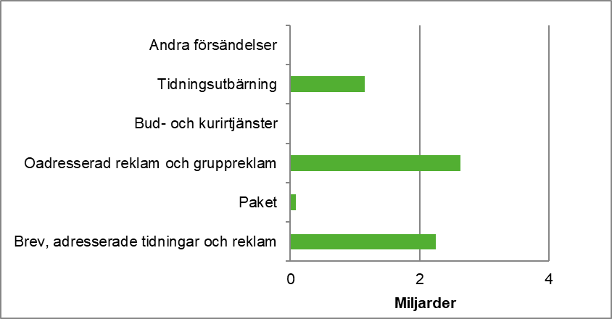

Anm.: Statistiken avser antal försändelser, både inrikes samt till och från utlandet för företag inom postverksamhet. Resultatet baseras på de företag som besvarat enkäten vilket bidrar till osäkerhet och ev. underskattning i uppgifterna. Bortfall har inte imputerats.
I Trafikanalys undersökning om postverksamhet får sedan 2016 enbart företag med en eller fler anställda enkät. Uppgifter om trafikvolym för företag med 0 anställda ingår således inte i undersökningen. Enbart företag som har postverksamhet som huvudsaklig verksamhet ingår i undersökningen. Statistiken beskriver således inte den totala mängden försändelser av paket och brev inom Sverige.

Figur 5.2. Trafikvolym brev, paket, oadresserad reklam åren 1995–2016, Index 1996=100
Figure 5.2. Traffic volume letters, parcels, unaddressed advertisements 1995–2016, Index 1996=100
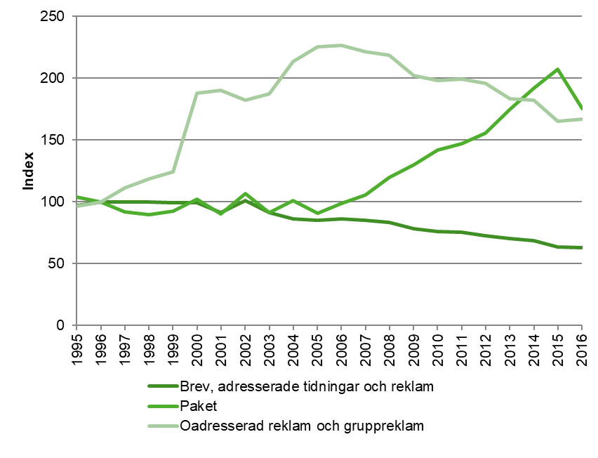

Anm.: Uppgifter om paket för Posten AB/Postnord inkluderar pakettjänsten mypack och diverse övriga paket from 2008. Tidigare års uppgifter avser summan av företagspaket, hempaket och postpaket. 2009 tillkom ett större företag som ändrat bransch till bud och kurir. Från och med 2016 års undersökning ingår enbart paket 0-31,5kg, fram till och med 2015 fanns ingen övre viktgräns.
Statistiken avser antal försändelser, både inrikes samt till och från utlandet för företag inom postverksamhet. Resultatet baseras på de företag som besvarat enkäten vilket bidrar till osäkerhet och ev. underskattning i uppgifterna. Bortfall har inte imputerats.
I Trafikanalys undersökning om postverksamhet får sedan 2016 enbart företag med en eller fler anställda enkät. Uppgifter om trafikvolym för företag med 0 anställda ingår således inte i undersökningen. Enbart företag som har postverksamhet som huvudsaklig verksamhet ingår i undersökningen. Statistiken beskriver således inte den totala mängden försändelser av paket och brev inom Sverige.

